Planilha1
Estudante | Matemática | Física | Química
Gabriela | 3.70 | 2.70 | 9.10
Luiz Felipe | 7.80 | 8.00 | 1.50
Patrícia | 8.90 | 1.00 | 2.70
Ovídio | 7.00 | 1.00 | 9.00
Leonor | 3.40 | 2.00 | 5.00

 | Coordenadas dos Centroides
 | Variável
Agrupamento | Matemática | Física | Química
Gabriela/Luiz Felipe | 5.75 | 5.35 | 5.3
Patrícia/Ovídio | 7.95 | 1 | 5.85
Leonor | 3.40 | 2.00 | 5.00

 |  | Coordenadas dos Centroides
 |  | Variável
Agrupamento | Simulação | Matemática | Física | Química
Luiz Felipe | Exclusão de Gabriela | 7.80 | 8.00 | 1.50
Gabriela/Patrícia/Ovídio | Inclusão de Gabriela | 6.53 | 1.57 | 6.93
Gabriela/Leonor | Inclusão de Gabriela | 3.55 | 2.35 | 7.05

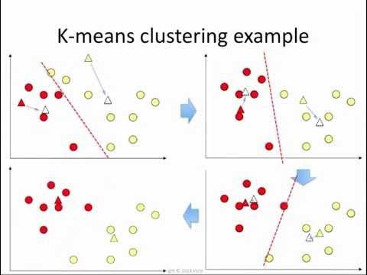
Suposição de que Gabriela não seja realocada
d-Gabriela-(Gabriela-Luiz Felipe) | 5.0660635606
d-Gabriela-(Patrícia-Ovídio) | 5.6138222273
d-Gabriela-(Leonor) | 4.1701318924

Suposição de que Gabriela seja realocada
d-Gabriela-Luiz Felipe | 10.132127121
d-Gabriela-(Gabriela-Patrícia-Ovídio) | 3.7425481515
d-Gabriela-(Gabriela-Leonor) | 2.0850659462

 | Coordenadas dos Centroides
 | Variável
Agrupamento | Matemática | Física | Química
Luiz Felipe | 7.80 | 8.00 | 1.50 | CLUSTER 1
Patrícia/Ovídio | 7.95 | 1 | 5.85 | CLUSTER 2
Gabriela/Leonor | 3.55 | 2.35 | 7.05 | CLUSTER 3

